Hoja1
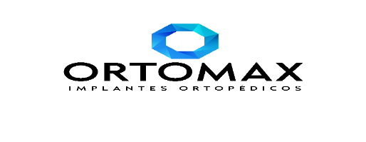

INQUIORT
INSUMOS QUIRURGICOS ORTOMACX INQUIORT S.A.
RUC: 0993007803001

 | Fecha de Emision: | 2022-02-08
 | Destinatario: | INTERHOSPITAL
 | RUC.: | 0992454407001
 | Punto de Llegada: | AV. EL BOMBERO
 | Telefono: | (04) 239-0556
 | Motivo de Traslado : | VENTA

BIENES TRANSPORTADOS
CANTIDAD | CODIGO | DESCRIPCION | PRECIO UNITARIO | PRECIO TOTAL
2 | 6202073000 | SAC-A2-D2 (15×10×3) | $ 760.00 | $1,520.00
2 | 6202074000 | SAC-A3-D2 (7.5×10×3) | $ 520.00 | $1,040.00
1 | 6206002000 | Bolsa de succion sac | $ 10.00 | $10.00 | modificado 10 febrero

SUBTOTAL SIN IMPUESTOS |  |  |  | $2,570.00
IVA |  |  | 12% | $308.40
VALOR TOTAL |  |  |  | $2,878.40

ENTREGADO POR:

RECIBIDO POR:

